委托补充说明
部分每日委托的补充说明
→ 好兆头逃课方式
理想的逃课流程：先把好兆头任务放在一边，把别的事情做了，比如体力清了，每日委托先去别人世界蹭，做满 4 个每日，找凯瑟琳领每日奖励。确认自己今天原神要做的其他事情全部做完了，今天不会再上原神了，然后去找志华对话做任务，把你发现的两个征兆都汇报给他以后，进行到对话选项只剩下 【暂时就这么多了】 的时候，直接退游戏，然后今天就不上线了。 明天你上线的时候这个任务没了，也就不会陷入志华强制对话了。 如果你没有达成这个理想流程的话，那么你有 3 个选择： 1、今天的每日奖励和没用完的体力都不要了，今天不上游戏了 2、放弃逃课方法，本次好兆头正常做完(如果你本轮内好兆头还有次数的话推荐选这个) 3、尝试逃课跳出志华强制对话 跳出对话很难，我自己实测好几遍都没成功，但我看到别人有成功了的录屏，操作流程是： 上游戏，在志华对话还没开始前，立马按 shift 冲刺，然后按 M 打开地图，传送走 因为有成功的视频，所以这个流程确实可行，但是操作难度很高。
→ 《加尔恰的赞歌》系列每日委托流程
流程图我画了很多次，下边放第五版和第六版，哪个看得懂就看哪个吧（第六版更准确但是没第五版简洁）
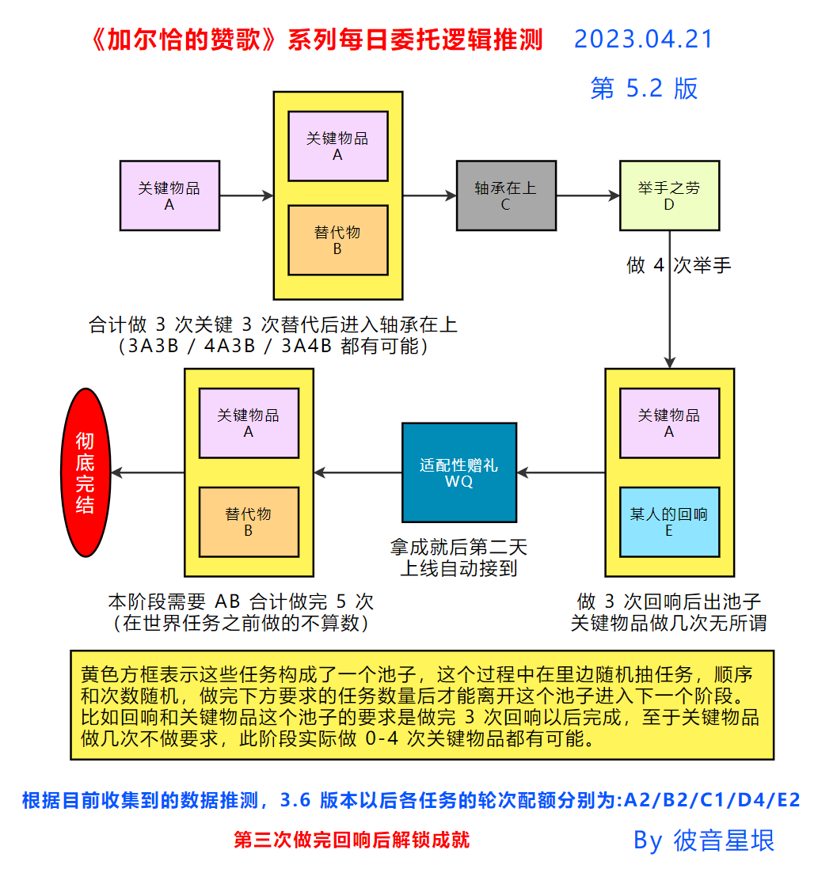
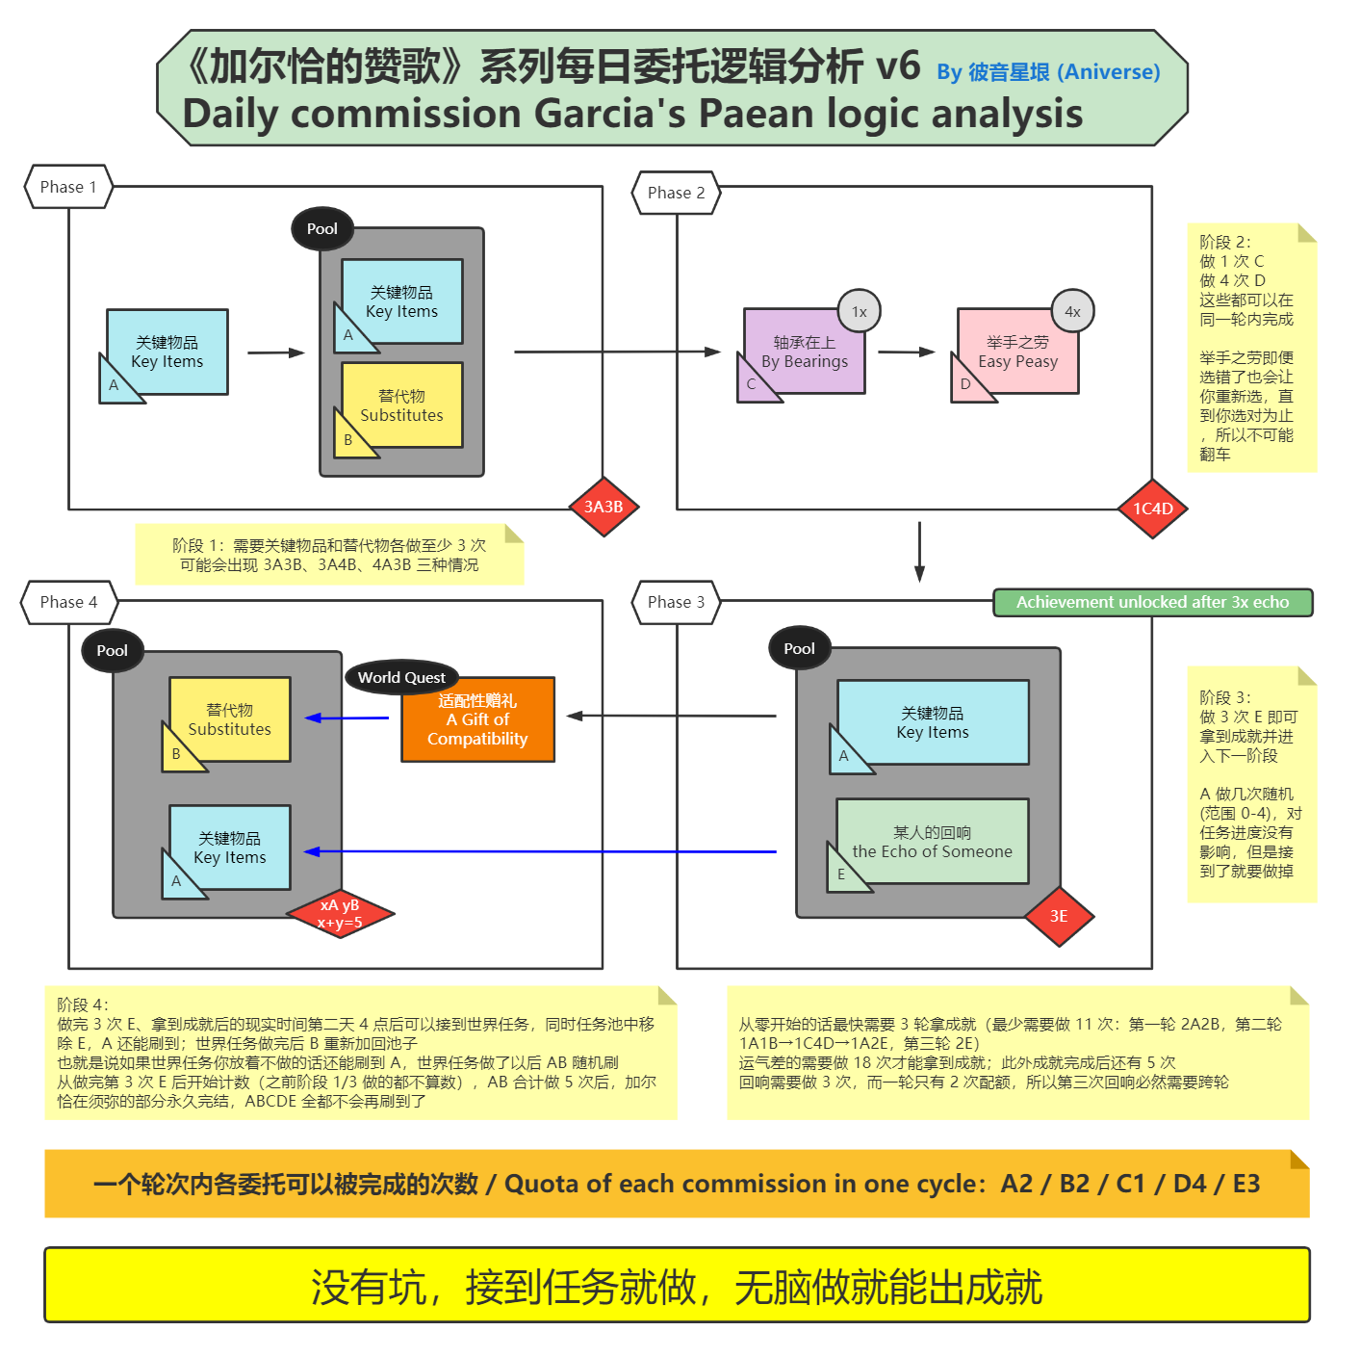
→ 《加尔恰的赞歌》系列每日委托逻辑分析
下边这张图是更底层的逻辑分析，如果看不懂就算了

